1.0.0
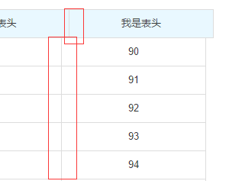
需求功能ID | 需求功能点 |  | 需求来源 | 计划开始时间 | 计划完成时间 | 负责人 | 备注 | 需求提出人
1 | 支持多表头 | PC | P1
2 | 支持多表头自定义颜色 | PC | P2
3 | 表头是否固定 | PC | P3
4 | 列固定 | PC | P4
5 | 竖滚动条滚动到底部时不会 出现行对不齐 | PC | P5
6 | 横滚动条滚动到底部时不会 出现行对不齐 | PC | P6
7
8
9
10

P1

P2

P3

P4
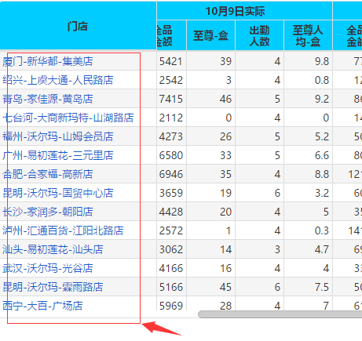

P5

P6

1.1.0
需求功能ID | 需求功能点 |  | 需求来源 | 计划开始时间 | 计划完成时间 | 负责人 | 备注 | 需求提出人
1 | 加载提示，无数据提示； | PC | P1
2 | 单元格上色； 单元格的行合并、列合并；单元格左对齐、右对齐、居中、垂直居中； 固定列的行合并； 固定列上色； | PC | P2 |  |  |  | 方案讨论中
3 | 同一行多单元格合并 | PC | P3
4 | 单元格内容可以配置提示； | PC | P4
5 | 单元格内容可以定义跳转链接； | PC | P5
6 | 单元格内容超过定义长度则出现“...”； | PC | P6
7 | 支持版斑马线，间隔行灰色 | PC | P7
8 | 支持鼠标移动到行，出现选择颜色 | PC | P8

P1
1. 加载提示，无数据提示；

P2

P3

P4

P5
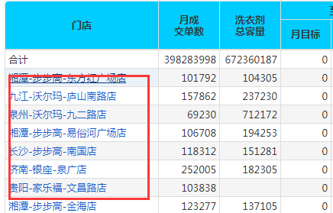

P6
1. 单元格内容超过定义长度则出现“...”；

P7

P8，鼠标移动到行上面显示灰色，离开显示白色

1.2.0
需求功能ID | 需求功能点 |  | 需求来源 | 计划开始时间 | 计划完成时间 | 负责人 | 备注 | 需求提出人
2 | 支持版斑马线，间隔行灰色 | PC | P2
3 | 支持鼠标移动到行，出现选择颜色 | PC | P3
4 | 支持点击表头排序 | PC |  |  |  |  | 后端排序
5 | 分页
6 | 导出
7
8
9
10

P1
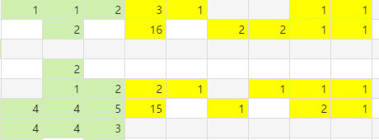

P2

P3，鼠标移动到行上面显示灰色，离开显示白色

